EVAL. BASE DRIBLE
MMDS01.04.18.P02.F31
1
VERSIÓN
13/jul/2018
FECHA DE ENTRADA
EN VIGENCIA
SISTEMAS DE GESTIÓN Y CONTROL INTEGRADOS
(SISTEDA, SGC y MECI)
MODELO EVALUATIVO TÉCNICO
PROGRAMA DEPORVIDA

DESARROLLO SOCIAL
SERVICIO DE DEPORTE Y RECREACIÓN

FECHA: |  |  | ESCENARIO:
MONITOR:
DISCIPLINA: | BALONCESTO |  | NIVEL: | BASE
INDICADOR TÉCNICO
1.1.1 EJECUTA EL GESTO TECNICO DRIBLE HACIA ADELANTE.
EVALUACIÓN: | DRIBLE DEL BALON

OBJETIVO: | Medir la velocidad y la eficacia con la que el jugador puede driblar en una distancia de 20mts |  |  |  | GRÁFICO

 |  |  |  |  | 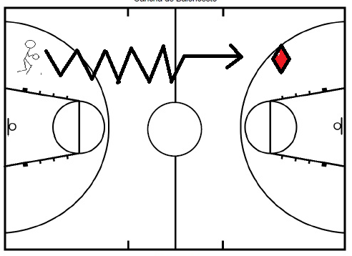
MATERIALES: | Balón, cronómetro

DESCRIPCIÓN DE LA PRUEBA: | El niño se ubica en la linea de fondo de la cancha de baloncesto con el balón en sus manos. A la señal iniciará la prueba driblando el balon en linea recta. El tiempo sera medido desde que el niño pasa el primer cono y se finalizara al pasar el segundo ubicado a 20mts.

RECOMENDACIONES: | * El niño realizara tres intentos y se registrara el mejor de ellos. * Si pierde el control del balón se realizará de nuevo la prueba

CALIFICACIÓN: | El resultado es el tiempo en segundos que utiliza el niño en recorrer los 20mts (cuantitativo). Se evalua la correcta ejecución tecnica del drible sin perder el control del balón durante el desplazamiento (cualitativo)

Vo.Bo. Realizó:
Vo.Bo. Revisó:
Vo.Bo. Aprobó:

Elaborado por: Aldover Alexander Colorado |  | Cargo: N/A |  |  | Fecha: 07/may/2017 | Firma:
Revisado por: Ruben Darío Muñoz Abadía |  | Cargo: Subsecretario de Fomento |  |  | Fecha: 10/may/2018 | Firma:
Aprobado por: Silvio Fernando López Ferro |  | Cargo: Secretario del Deporte y la Recreación |  |  | Fecha: 10/may/2018 | Firma:

EVAL. BASE PASE
MMDS01.04.18.P02.F31
1
VERSIÓN
13/jul/2018
FECHA DE ENTRADA
EN VIGENCIA
SISTEMAS DE GESTIÓN Y CONTROL INTEGRADOS
(SISTEDA, SGC y MECI)
MODELO EVALUATIVO TÉCNICO
PROGRAMA DEPORVIDA

DESARROLLO SOCIAL
SERVICIO DE DEPORTE Y RECREACIÓN

FECHA: |  |  | ESCENARIO:
MONITOR:
DISCIPLINA: | BALONCESTO |  | NIVEL: | BASE
INDICADOR TÉCNICO
1.1.2 EJECUTA EL GESTO TECNICO PASE CON DOS MANOS DE POSICION (PECHO Y PICADO).
EVALUACIÓN: | PASES DEL BALÓN

OBJETIVO: | Medir la presición y ejecución del pase de pecho y picado |  |  |  | GRÁFICO

 |  |  |  |  | 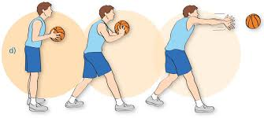 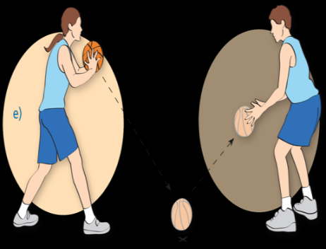
MATERIALES: | Balón, cronómetro

DESCRIPCIÓN DE LA PRUEBA: | Se ubican los dos ejecutantes a una distancia de 2mts de distancia y a la señal inician a realizar pases de pecho de una manera continua durante 20 seg.

RECOMENDACIONES: | * Se concederán dos intentos completos. Acreditandose el mejor de ellos (sin que se pierda el control del balón). * Si el balón cae (en pase de pecho) se reiniciará la prueba.

CALIFICACIÓN: | El resultado es la cantidad de pases completos entre los participantes ( La cantidad correspondera a la parte cuantitativa y la correcta ejecución a lo cualitativo

Vo.Bo. Realizó:
Vo.Bo. Revisó:
Vo.Bo. Aprobó:

Elaborado por: Aldover Alexander Colorado |  | Cargo: N/A |  |  | Fecha: 07/may/2017 | Firma:
Revisado por: Ruben Darío Muñoz Abadía |  | Cargo: Subsecretario de Fomento |  |  | Fecha: 10/may/2018 | Firma:
Aprobado por: Silvio Fernando López Ferro |  | Cargo: Secretario del Deporte y la Recreación |  |  | Fecha: 10/may/2018 | Firma:

EVAL. BASE COMBINACIONES
MMDS01.04.18.P02.F31
1
VERSIÓN
13/jul/2018
FECHA DE ENTRADA
EN VIGENCIA
SISTEMAS DE GESTIÓN Y CONTROL INTEGRADOS
(SISTEDA, SGC y MECI)
MODELO EVALUATIVO TÉCNICO
PROGRAMA DEPORVIDA

DESARROLLO SOCIAL
SERVICIO DE DEPORTE Y RECREACIÓN

FECHA: |  |  | ESCENARIO:
MONITOR:
DISCIPLINA: | BALONCESTO |  | NIVEL: | BASE
INDICADOR TÉCNICO
1.1.3 APLICA COMBINACIONES BASICAS DE DRIBLE Y PASES DE BALON.
EVALUACIÓN: | COMBINACIÓN DRIBLE Y PASE

OBJETIVO: | Medir la destreza para pasar y recibir en movimiento |  |  |  | GRÁFICO

 |  |  |  |  | 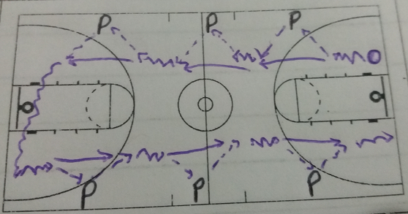
MATERIALES: | Balón, cronómetro

DESCRIPCIÓN DE LA PRUEBA: | 6 pasadores fijo distribuidos alrededor de la cancha de baloncesto (prolongaciones de tiro libre y mitad de la cancha), el ejecutante se ubica en la linea final a una distancia de 2mts de los pasadores e inicia el recorrido con drible, cada vez que se aproxima a los pasadores realizara pase de pecho, recepción. esta dinamica se repetira con los todos los pasadores que hay distribuidos en la cancha

RECOMENDACIONES: | * Se concederán dos intentos, acreditandose el mejor de ellos (El que tenga mayor numero de pases completos).

CALIFICACIÓN: | El resultado es la cantidad de pases completos entre los participantes ( La cantidad correspondera a la parte cuantitativa y la correcta ejecución a lo cualitativo

Vo.Bo. Realizó:
Vo.Bo. Revisó:
Vo.Bo. Aprobó:

Elaborado por: Aldover Alexander Colorado |  | Cargo: N/A |  |  | Fecha: 07/may/2017 | Firma:
Revisado por: Ruben Darío Muñoz Abadía |  | Cargo: Subsecretario de Fomento |  |  | Fecha: 10/may/2018 | Firma:
Aprobado por: Silvio Fernando López Ferro |  | Cargo: Secretario del Deporte y la Recreación |  |  | Fecha: 10/may/2018 | Firma:

EVAL. IRRAD -1
MMDS01.04.18.P02.F31
1
VERSIÓN
13/jul/2018
FECHA DE ENTRADA
EN VIGENCIA
SISTEMAS DE GESTIÓN Y CONTROL INTEGRADOS
(SISTEDA, SGC y MECI)
MODELO EVALUATIVO TÉCNICO
PROGRAMA DEPORVIDA

DESARROLLO SOCIAL
SERVICIO DE DEPORTE Y RECREACIÓN

FECHA: |  |  | ESCENARIO:
MONITOR:
DISCIPLINA: | BALONCESTO |  | NIVEL: | IRRADIACION
INDICADOR TÉCNICO
1.2.1 DESARROLLA EL GESTO TECNICO DRIBLE CON VELOCIDAD Y CAMBIOS DE LA DIRECCION POR TODO EL TERRENO DE JUEGO (DIAGONAL-FRONTAL Y POR LA ESPALDA)
EVALUACIÓN: | DRIBLE CON VELOCIDAD Y CAMBIOS DE LA DIRECCION (DIAGONAL FRONTAL Y POR DETRÁS DE LA ESPALDA

OBJETIVO: | Evaluar la correcta ejecucion tecnica de los cambios de direccion por medio de obstaculos. |  |  |  | GRÁFICO

 |  |  |  |  | 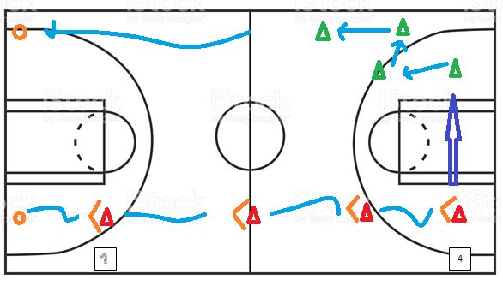 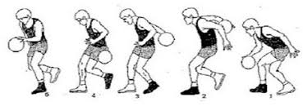 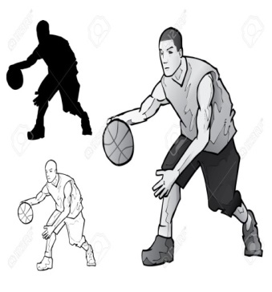
MATERIALES: | Balón, conos.

DESCRIPCIÓN DE LA PRUEBA: | El niño(a) se ubica en la linea final (lado derecho),a la señal debe realizar drible de velocidad hasta el cono #1, cambia de dirección diagonal-frontal; continua el drible hasta los proximos conos ubicados al costado derecho y realiza el mismo cambio de direccion. El cono # 4 lo rodea y en los siguientes conos del lado izq realiza cambio de direccion por detras de la espalda para finalizar con drible de velocidad.

RECOMENDACIONES: | Si se pierde el dominio del balón en algún momento, se continuará desde el lugar en el que se perdió el control del balón para finalizar la prueba.

CALIFICACIÓN: | Se evalua la correcta ejecucion tecnica de los cambios de direccion. Se realizan tres intentos y se toma como referencia el mejor realizado en la prueba.

Vo.Bo. Realizó:
Vo.Bo. Revisó:
Vo.Bo. Aprobó:

Elaborado por: Aldover Alexander Colorado |  | Cargo: N/A |  |  | Fecha: 07/may/2017 | Firma:
Revisado por: Ruben Darío Muñoz Abadía |  | Cargo: Subsecretario de Fomento |  |  | Fecha: 10/may/2018 | Firma:
Aprobado por: Silvio Fernando López Ferro |  | Cargo: Secretario del Deporte y la Recreación |  |  | Fecha: 10/may/2018 | Firma:

EVAL. IRRAD-2
MMDS01.04.18.P02.F31
1
VERSIÓN
13/jul/2018
FECHA DE ENTRADA
EN VIGENCIA
SISTEMAS DE GESTIÓN Y CONTROL INTEGRADOS
(SISTEDA, SGC y MECI)
MODELO EVALUATIVO TÉCNICO
PROGRAMA DEPORVIDA

DESARROLLO SOCIAL
SERVICIO DE DEPORTE Y RECREACIÓN

FECHA: |  |  | ESCENARIO:
MONITOR:
DISCIPLINA: | BALONCESTO |  | NIVEL: | IRRADIACION
INDICADOR TÉCNICO
1.2.2 REALIZA EL GESTO TECNICO PASE CON UNA Y DOS MANOS DE POSICION Y EN MOVIMIENTO
EVALUACIÓN: | PASE DEL BALON CON UNA Y DOS MANOS

OBJETIVO: | Realizar la correcta ejecucion tecnica del pase encima de la cabeza y desde el hombro |  |  |  | GRÁFICO

 |  |  |  |  | 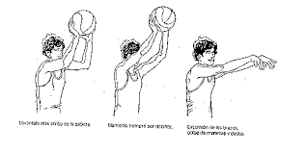 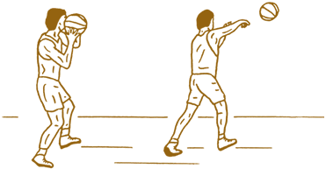
MATERIALES: | Balón, conos, cronometro

DESCRIPCIÓN DE LA PRUEBA: | El niño(a)se ubican en parejas uno frene al otro separados a una distancia de 5m. El objetivo es realizar pase encima de la cabeza durante 30" y posteriormente se reliza el pase desde el hombro durante el mismo intervalo de tiempo. El ejercicio se realiza de posicion. VARIANTE: Cuartetos (pases en movimiento); pase y me desplazo al lado contrario para recibir adoptando la mismo intervalo de tiempo y ejecucion de pases.

RECOMENDACIONES: | Correcta ejecucion tecnica de los pases en movimiento y de posicion. Si al niño (a), se les cae el balon la prueba continua desde el numero de pases ejecutados en el intervalo de tiempo asignado.

CALIFICACIÓN: | Se evalua la correcta ejecucion tecnica de los pases de posicion y en movimiento; se le da una escala de valoracion y se determina la cantidad de pases que realiza en tres intentos. Se toma como referencia el mejor de estos determinado en 30" (# pases)

Vo.Bo. Realizó:
Vo.Bo. Revisó:
Vo.Bo. Aprobó:

Elaborado por: Aldover Alexander Colorado |  | Cargo: N/A |  |  | Fecha: 07/may/2017 | Firma:
Revisado por: Ruben Darío Muñoz Abadía |  | Cargo: Subsecretario de Fomento |  |  | Fecha: 10/may/2018 | Firma:
Aprobado por: Silvio Fernando López Ferro |  | Cargo: Secretario del Deporte y la Recreación |  |  | Fecha: 10/may/2018 | Firma:

EVAL. IRRAD -3
MMDS01.04.18.P02.F31
1
VERSIÓN
13/jul/2018
FECHA DE ENTRADA
EN VIGENCIA
SISTEMAS DE GESTIÓN Y CONTROL INTEGRADOS
(SISTEDA, SGC y MECI)
MODELO EVALUATIVO TÉCNICO
PROGRAMA DEPORVIDA

DESARROLLO SOCIAL
SERVICIO DE DEPORTE Y RECREACIÓN

FECHA: |  |  | ESCENARIO:
MONITOR:
DISCIPLINA: | BALONCESTO |  | NIVEL: | IRRADIACION
INDICADOR TÉCNICO
1.2.3 REALIZA LOS GESTOS TECNICOS TIRO AL ARO EN MOVIMIENTO (DOBLE RITMO) Y TIRO AL ARO DESPUES DE DRIBLE.
EVALUACIÓN: | TIRO AL ARO EN MOVIMIENTO (DOBLE RITMO) - TIRO AL ARO DESPUES DE DRIBLE

OBJETIVO: | Ejecutar el tiro al aro en movimiento (doble ritmo) despúes de pase del balon y tiro al aro despúes de drible con correcta ejecucion biomecanica. |  |  |  | GRÁFICO

 |  |  |  |  | 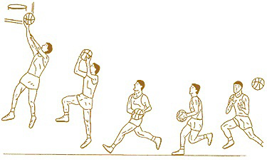 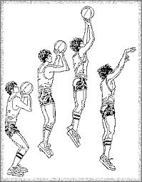
MATERIALES: | Balón, conos, cancha.

DESCRIPCIÓN DE LA PRUEBA: | TIRO AL ARO EN MOVIMIENTO: En parejas ubicados en la linea final realizan pase de pecho hasta la mitad de la cancha y finalización de doble ritmo (centro y lateral derecha e izquierda). TIRO AL ARO DESPUES DE DRIBLE: En parejas con balon. Un niño se ubica en la linea final y realiza pase a su compañero que se encuentra en la linea de tiro libre, a su vez este sale y hace oposicion limitada para que su compañero lance de corta distancia.

RECOMENDACIONES: | Dominio del elemento tecnico tiro al aro en movimiento y tiro al aro de corta distancia. Importancia de la correcta ejecucion tecnica. La cantidad de canastas se determina por la cantidad de intentos realizados.

CALIFICACIÓN: | Se determina la correcta ejecucion del elemento tecnico y numero de canastas anotadas es una referencia para la calificacion. Se realizan tres intentos y se toma el mejor de ellos.

Vo.Bo. Realizó:
Vo.Bo. Revisó:
Vo.Bo. Aprobó:

Elaborado por: Aldover Alexander Colorado |  | Cargo: N/A |  |  | Fecha: 07/may/2017 | Firma:
Revisado por: Ruben Darío Muñoz Abadía |  | Cargo: Subsecretario de Fomento |  |  | Fecha: 10/may/2018 | Firma:
Aprobado por: Silvio Fernando López Ferro |  | Cargo: Secretario del Deporte y la Recreación |  |  | Fecha: 10/may/2018 | Firma:

EVAL. FUND -1
MMDS01.04.18.P02.F31
1
VERSIÓN
13/jul/2018
FECHA DE ENTRADA
EN VIGENCIA
SISTEMAS DE GESTIÓN Y CONTROL INTEGRADOS
(SISTEDA, SGC y MECI)
MODELO EVALUATIVO TÉCNICO
PROGRAMA DEPORVIDA

DESARROLLO SOCIAL
SERVICIO DE DEPORTE Y RECREACIÓN

FECHA: |  |  | ESCENARIO:
MONITOR:
DISCIPLINA: | BALONCESTO |  | NIVEL: | FUNDAMENTACION
INDICADOR TÉCNICO
1.3.1 REALIZA EL GESTO TECNICO DRIBLE MEDIANTE LOS CUATRO CAMBIOS DE LA DIRECCION
EVALUACIÓN: | DRIBLE DEL BALÓN Y CAMBIOS DE DIRECCIÓN

OBJETIVO: | Medir la velocidad con la que el niño o niña puede conducir el balón evadiendo los obstaculos mediante cambios de dirección |  |  |  | GRÁFICO

 |  |  |  |  | 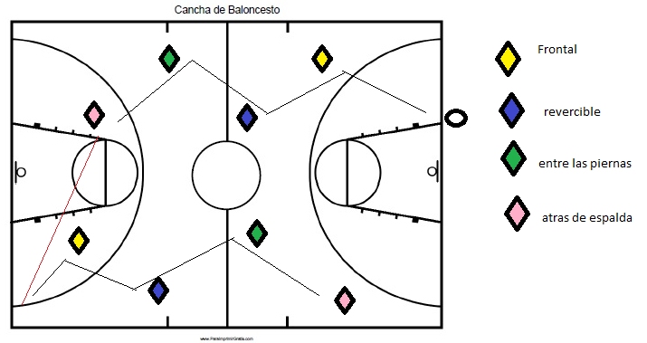
MATERIALES: | Balón, cronómetro, pito

DESCRIPCIÓN DE LA PRUEBA: | Se ubican 8 obstaculos a una distancia de 3 mts cada uno los cuales deben ser superados con drible ( en cada cambio se debe realizar un cambio de dirección: frontal, revercible, entre las piernas y atrás de la espalda)

RECOMENDACIONES: | * Se darán tres intentos a cada ejecutante, tomando el mejor tiempo.

CALIFICACIÓN: | El resultado es el tiempo en segundos que utiliza el ejecutante en recorrer la pista con los 8 cambios de dirección (cuantitativo). Se evalua la correcta ejecución tecnica del drible y de los cambios de dirección (cualitativa)

Vo.Bo. Realizó:
Vo.Bo. Revisó:
Vo.Bo. Aprobó:

Elaborado por: Aldover Alexander Colorado |  | Cargo: N/A |  |  | Fecha: 07/may/2017 | Firma:
Revisado por: Ruben Darío Muñoz Abadía |  | Cargo: Subsecretario de Fomento |  |  | Fecha: 10/may/2018 | Firma:
Aprobado por: Silvio Fernando López Ferro |  | Cargo: Secretario del Deporte y la Recreación |  |  | Fecha: 10/may/2018 | Firma:

EVAL. FUND -2
MMDS01.04.18.P02.F31
1
VERSIÓN
13/jul/2018
FECHA DE ENTRADA
EN VIGENCIA
SISTEMAS DE GESTIÓN Y CONTROL INTEGRADOS
(SISTEDA, SGC y MECI)
MODELO EVALUATIVO TÉCNICO
PROGRAMA DEPORVIDA

DESARROLLO SOCIAL
SERVICIO DE DEPORTE Y RECREACIÓN

FECHA: |  |  | ESCENARIO:
MONITOR:
DISCIPLINA: | BALONCESTO |  | NIVEL: | FUNDAMENTACION
INDICADOR TÉCNICO
1.3.2 EJECUTA COMBINACION DE LOS ELEMENTOS TECNICOS (PASE, DRIBLE Y TIRO)
EVALUACIÓN: | Combinaciones de los elementos tecnicos ofensivos del drible, pase , recepción y ataque al aro en movimiento y de media distancia.

OBJETIVO: | Medir la presición y ejecución del pase de pecho y picado |  |  |  | GRÁFICO

 |  |  |  |  | 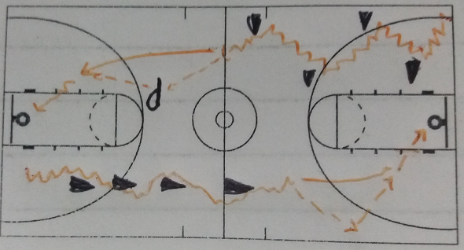
MATERIALES: | Balón, cronómetro

DESCRIPCIÓN DE LA PRUEBA: | El ejecutante se ubica en la esquina derecha de la cancha, al escuchar la señal driblará hacia el primer cono y realizará cambio de dirección, esta misma dinamica se repite en los tres obstaculos siguientes, despues de superar el ultimo cono realiza drible, pase de pecho con posterior recepción y entrada a canasta con doble ritmo, tomara su propio rebote, se dirige con drible hacia la fila de cono realizando drible con cambio de la mano de drible pase picado y recepción drible y ataque el aro con lanzamiento de media distancia.

RECOMENDACIONES: | Se concederán tres intentos para completar la prueba

CALIFICACIÓN: | El resultado estará dividido de manera independiente en la correcta y efectiva ejecución de los gestos tecnicos del drible y cambios de direccipon, pase y tiro al aro de cerca y media distancia. El tiempo en el que complete el circuito

Vo.Bo. Realizó:
Vo.Bo. Revisó:
Vo.Bo. Aprobó:

Elaborado por: Aldover Alexander Colorado |  | Cargo: N/A |  |  | Fecha: 07/may/2017 | Firma:
Revisado por: Ruben Darío Muñoz Abadía |  | Cargo: Subsecretario de Fomento |  |  | Fecha: 10/may/2018 | Firma:
Aprobado por: Silvio Fernando López Ferro |  | Cargo: Secretario del Deporte y la Recreación |  |  | Fecha: 10/may/2018 | Firma:

EVAL. FUND-3
MMDS01.04.18.P02.F31
1
VERSIÓN
13/jul/2018
FECHA DE ENTRADA
EN VIGENCIA
SISTEMAS DE GESTIÓN Y CONTROL INTEGRADOS
(SISTEDA, SGC y MECI)
MODELO EVALUATIVO TÉCNICO
PROGRAMA DEPORVIDA

DESARROLLO SOCIAL
SERVICIO DE DEPORTE Y RECREACIÓN

FECHA: |  |  | ESCENARIO:
MONITOR:
DISCIPLINA: | BALONCESTO |  | NIVEL: | FUNDAMENTACION
INDICADOR TÉCNICO
1.3.3 FINALIZA AL ARO DE DIFERENTES MANERAS( PASADO,LATERAL)
EVALUACIÓN: | Variantes de lanzamiento al aro

OBJETIVO: | Medir la efectividad y correcta ejecución de los movimientos de ataque al aro en movimiento "aro pasado", "lateral y diagonal" |  |  |  | GRÁFICO

 |  |  |  |  | 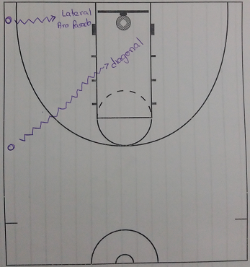
MATERIALES: | Balón, cronómetro

DESCRIPCIÓN DE LA PRUEBA: | El ejecutante se ubica en la linea de fondo por fuera de la linea de tres puntos, dribla hacia el aro realizara finalización con doble ritmo lateral (la misma ejecución aplica para finalización aro pasado). Para la finalización diagonal el ejecutante se ubica fuera de la linea de tres puntos y atacara el aro finalizando por el lado contrario al que inicia. ( Esta prueba se realizara por el lado fuerte de cada participante)

RECOMENDACIONES: | Se concederán cinco intentos por cada tipo de finalización. .

CALIFICACIÓN: | El resultado es la cantidad de canastas convertidas que consiga el ejecutante (cuantitativo) y la correcta ejecución biomecanica en las ejecuciones correspondera a la evaluación cualitativa

Vo.Bo. Realizó:
Vo.Bo. Revisó:
Vo.Bo. Aprobó:

Elaborado por: Aldover Alexander Colorado |  | Cargo: N/A |  |  | Fecha: 07/may/2017 | Firma:
Revisado por: Ruben Darío Muñoz Abadía |  | Cargo: Subsecretario de Fomento |  |  | Fecha: 10/may/2018 | Firma:
Aprobado por: Silvio Fernando López Ferro |  | Cargo: Secretario del Deporte y la Recreación |  |  | Fecha: 10/may/2018 | Firma:

EVAL. APROP -1
MMDS01.04.18.P02.F31
1
VERSIÓN
13/jul/2018
FECHA DE ENTRADA
EN VIGENCIA
SISTEMAS DE GESTIÓN Y CONTROL INTEGRADOS
(SISTEDA, SGC y MECI)
MODELO EVALUATIVO TÉCNICO
PROGRAMA DEPORVIDA

DESARROLLO SOCIAL
SERVICIO DE DEPORTE Y RECREACIÓN

FECHA: |  |  | ESCENARIO:
MONITOR:
DISCIPLINA: | BALONCESTO |  | NIVEL: | APROPIACION
INDICADOR TÉCNICO
1.4.1 COMBINA EL GESTO TECNICO DRIBLE Y PASES PARA REALIZAR ACCIONES OFENSIVAS EN SITUACION REAL DE JUEGO - 2vs2
EVALUACIÓN: | COMBINACION DE DRIBLE Y PASES DEL BALON

OBJETIVO: | Lograr interacciones tecnicas ofensivas entre dos jugadores en situacion real de juego. |  |  |  | GRÁFICO

 |  |  |  |  | 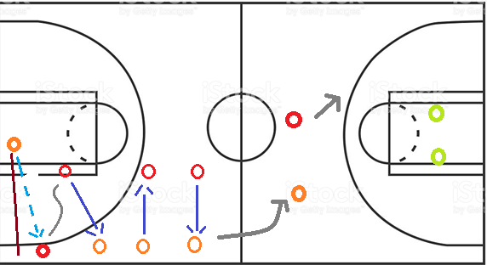
MATERIALES: | Balón, conos, cronometro

DESCRIPCIÓN DE LA PRUEBA: | El niño(a) ubicado diagonal al tablero, realiza lanzamiento o rebote que será la señal para iniciar la prueba. Su compañero se ubica en la linea lateral del mismo lado y recibe pase encima de la cabeza de su compañero; este a su vez dribla hacia el centro de la cancha y su compañero ocupa el lugar dejado por este. Avanzan mediante pases de pecho hasta la mitad de la cancha y realizan ataque al aro mediante la defensa y oposicion real de otros dos integrantes.

RECOMENDACIONES: | Se debe realizar la canasta o rebote para dar inicio a la prueba. La secuencia de pases solo deben realizarse hasta la mitad de la cancha.

CALIFICACIÓN: | Interacciones entre dos jugadores evaluando la correcta ejecucion de los pases en combinacion con drible 24 segundos de ataque al aro. Se realizan tres intentos y se evalua el mejor de estos.

Vo.Bo. Realizó:
Vo.Bo. Revisó:
Vo.Bo. Aprobó:

Elaborado por: Aldover Alexander Colorado |  | Cargo: N/A |  |  | Fecha: 07/may/2017 | Firma:
Revisado por: Ruben Darío Muñoz Abadía |  | Cargo: Subsecretario de Fomento |  |  | Fecha: 10/may/2018 | Firma:
Aprobado por: Silvio Fernando López Ferro |  | Cargo: Secretario del Deporte y la Recreación |  |  | Fecha: 10/may/2018 | Firma:

EVAL. APROP -2
MMDS01.04.18.P02.F31
1
VERSIÓN
13/jul/2018
FECHA DE ENTRADA
EN VIGENCIA
SISTEMAS DE GESTIÓN Y CONTROL INTEGRADOS
(SISTEDA, SGC y MECI)
MODELO EVALUATIVO TÉCNICO
PROGRAMA DEPORVIDA

DESARROLLO SOCIAL
SERVICIO DE DEPORTE Y RECREACIÓN

FECHA: |  |  | ESCENARIO:
MONITOR:
DISCIPLINA: | BALONCESTO |  | NIVEL: | APROPIACION
INDICADOR TÉCNICO
1.4.2 REALIZA LOS DIFERENTES TIPOS DE PASES CON UNA Y DOS MANOS EN SITUACIONES REALES DE JUEGO 3vs2
EVALUACIÓN: | PASES CON UNA Y DOS MANOS EN SITUACION REAL DE JUEGO 3 VS 2

OBJETIVO: | Lograr interacciones ofensivas entre tres jugadores en situacion real de juego 3vs2 |  |  |  | GRÁFICO

 |  |  |  |  | 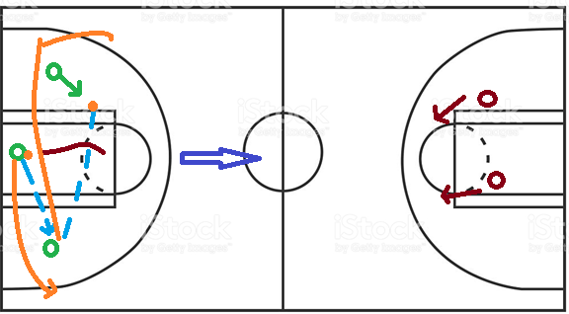
MATERIALES: | Balón, cronometro

DESCRIPCIÓN DE LA PRUEBA: | Interacciones ofensivas entre tres jugadores. Se ubican en la linea final de la cancha y realizan trenza hasta la mitad de la cancha. El ataque al aro se realizará por medio de pases con una y dos manos con defensa real e individual por parte de otros dos compañeros.

RECOMENDACIONES: | Se debe realizar la canasta o rebote para dar inicio a la prueba. La secuencia de pases solo deben realizarse hasta la mitad de la cancha.

CALIFICACIÓN: | Se evalua la cantidad de pases con una y dos manos teniendo en cuenta la ejecucion correcta de los movimientos y la cantidad de pases ejecutados en la interaccion 3vs2. Se tiene en cuenta 3 intentos y se toma como referencia el mejor de ellos. Tiempo de ataque al aro 24 segundos desde que comienza la prueba.

Vo.Bo. Realizó:
Vo.Bo. Revisó:
Vo.Bo. Aprobó:

Elaborado por: Aldover Alexander Colorado |  | Cargo: N/A |  |  | Fecha: 07/may/2017 | Firma:
Revisado por: Ruben Darío Muñoz Abadía |  | Cargo: Subsecretario de Fomento |  |  | Fecha: 10/may/2018 | Firma:
Aprobado por: Silvio Fernando López Ferro |  | Cargo: Secretario del Deporte y la Recreación |  |  | Fecha: 10/may/2018 | Firma:

EVAL. APROP-3
MMDS01.04.18.P02.F31
1
VERSIÓN
13/jul/2018
FECHA DE ENTRADA
EN VIGENCIA
SISTEMAS DE GESTIÓN Y CONTROL INTEGRADOS
(SISTEDA, SGC y MECI)
MODELO EVALUATIVO TÉCNICO
PROGRAMA DEPORVIDA

DESARROLLO SOCIAL
SERVICIO DE DEPORTE Y RECREACIÓN

FECHA: |  |  | ESCENARIO:
MONITOR:
DISCIPLINA: | BALONCESTO |  | NIVEL: | APROPIACION
INDICADOR TÉCNICO
1.4.3 FINALIZA AL ARO EN MOVIMIENTO DE DIFERENTES MANERAS EN SITUACIONES REALES DE JUEGO 3vs3
EVALUACIÓN: | FINALIZACION AL ARO EN MOVIMIENTO EN SITUACION REAL DE JUEGO 3VS 3

OBJETIVO: | Realizar interacciones ofensivas entre tres jugadores con oposicion y contra ataque. |  |  |  | GRÁFICO

 |  |  |  |  | 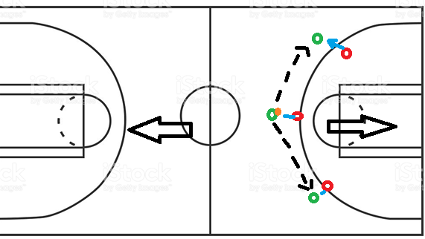
MATERIALES: | Balón, cronometro, cancha

DESCRIPCIÓN DE LA PRUEBA: | Interacciones ofensivas entre tres jugadores. Se realizan ataques al aro en mitad de cancha con opcion de contra ataque por parte del adversario. La relevancia se observa en la facilidad y modo en que los niños atacan al aro por medio de tiro al aro en movimiento de diferentes maneras.

RECOMENDACIONES: | Hacer enfasis en el ataque al aro primordialmente de tiro al aro en movimiento (doble ritmo), aplicando diferentes maneras de finalizacion al aro.

CALIFICACIÓN: | Se evalua la ejecucion tecnica del doble ritmo de diferentes maneras de ataque al aro, se realizan tres intentos y se evalua el mejor de ellos. Tiempo de ejecucucion 24 segundos por prueba.

Vo.Bo. Realizó:
Vo.Bo. Revisó:
Vo.Bo. Aprobó:

Elaborado por: Aldover Alexander Colorado |  | Cargo: N/A |  |  | Fecha: 07/may/2017 | Firma:
Revisado por: Ruben Darío Muñoz Abadía |  | Cargo: Subsecretario de Fomento |  |  | Fecha: 10/may/2018 | Firma:
Aprobado por: Silvio Fernando López Ferro |  | Cargo: Secretario del Deporte y la Recreación |  |  | Fecha: 10/may/2018 | Firma:

